CUÁNTOS SOMOS
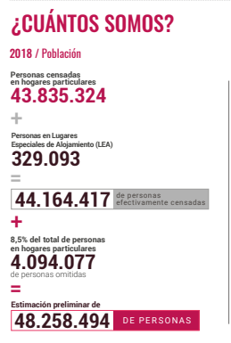
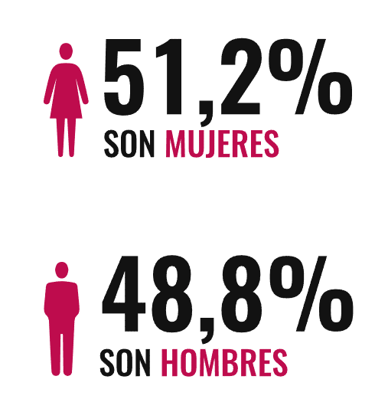
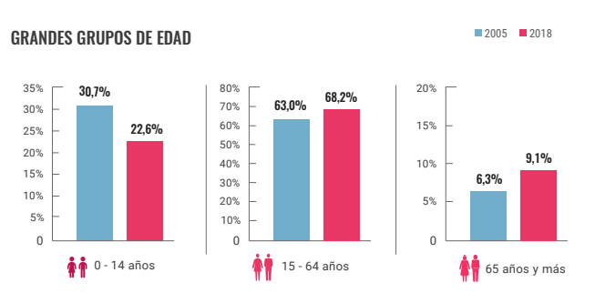
Total de personas censadas |  |  | 48258494
VARIABLES | ETIQUETA | Frecuencia | FRECUENCIA PORCENTUAL | Llenar
GENERO | Hombre | 23550145 | 48.80% | 48.8
 | Mujer | 24708349 | 51.20% | 51.2
EDADES | 0 - 14 | 10906420 | 22.60% | 22.6
 | 15 - 65 | 32912293 | 68.20% | 68.2
 | ≥ 65 | 4391523 | 9.10% | 9.1

DÓNDE ESTAMOS
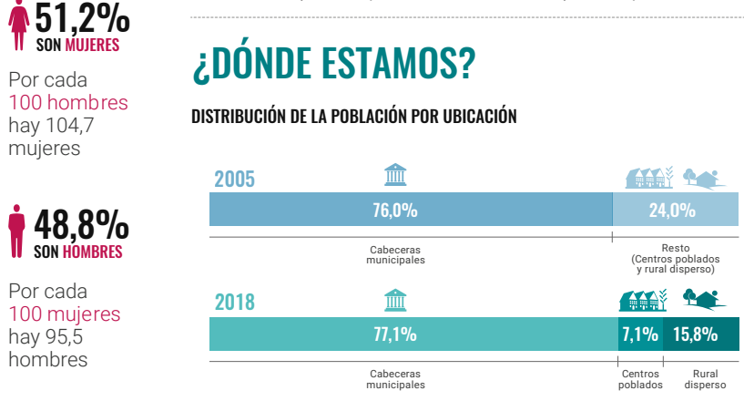
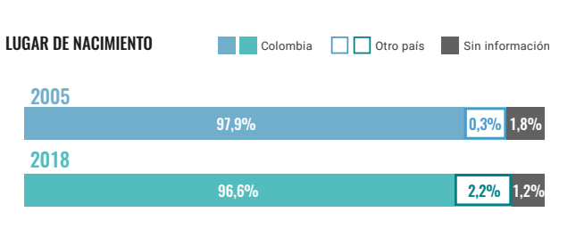
Total de personas censadas |  |  | 48258494
VARIABLES | ETIQUETA | Frecuencia | FRECUENCIA PORCENTUAL | Llenar
Ditribuación de población | C. Municipal | 37207299 | 77.1% | 77.1
 | Centros poblados | 3426353 | 7.1% | 7.1
 | Rural | 7624842 | 15.8% | 15.8
Lugar de nacimiento | Colombia | 46617705 | 96.6% | 96.6
 | Otro pais | 1061687 | 2.2% | 2.2
 | Sin información | 579102 | 1.2% | 1.2

CÓMO VIVIMOS
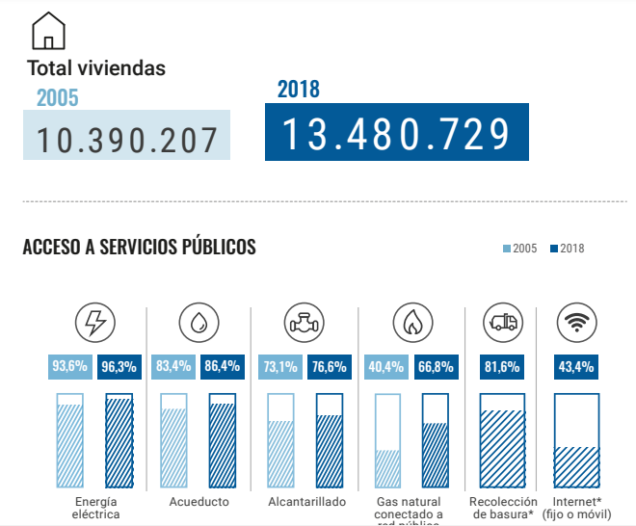
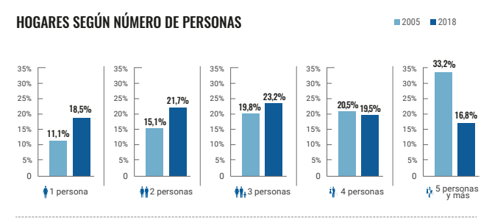
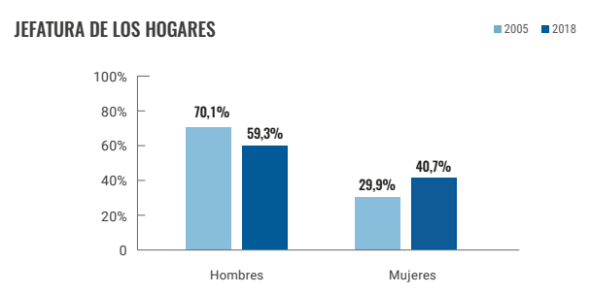
Total de personas censadas |  |  | 48258494
VARIABLES | ETIQUETA | Frecuencia | FRECUENCIA PORCENTUAL | Llenar
Servivios publicos | E. Electrica | 46472930 | 96.3% | 96.3
 | Acueducto | 41695339 | 86.4% | 86.4
 | Alcantarillado | 36966006 | 76.6% | 76.6
 | Gas | 32236674 | 66.8% | 66.8
 | Aseo | 39378931 | 81.6% | 81.6
 | Internet | 20944186 | 43.4% | 43.4
N° Personas en el hogar | 1 Persona | 8927821 | 18.5% | 18.5
 | 2 Personas | 10472093 | 21.7% | 21.7
 | 3 Personas | 11195971 | 23.2% | 23.2
 | 4 personas | 9410406 | 19.5% | 19.5
 | 5 Personas y mas | 8107427 | 16.8% | 16.8
Jefatura del hogar | Hombre | 28617287 | 59.3% | 59.3
 | Mujer | 19641207 | 40.7% | 40.7

Entrega
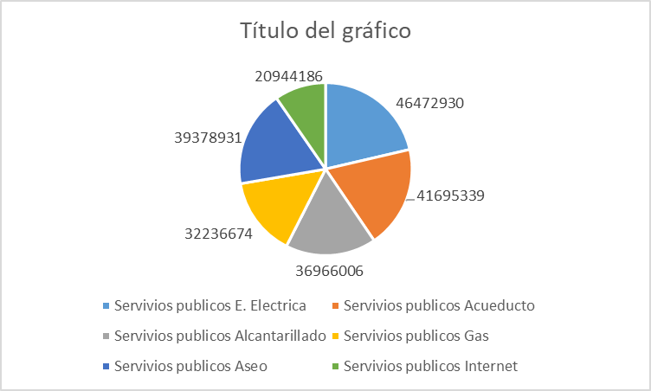
Realice un análisis detallado de la información y revise si existen gráficos estadísticos que soporten dicha información, en caso de no encontrarlos, elabórelos. (Por ejemplo, histogramas, diagramas de barras, diagramas circulares, entre otros, dependiendo de las variables analizadas).
 |  | Histograma
Edades censadas entre el 2005 - 2018
0 - 14 | 10906420
15 - 65 | 32912293
≥ 65 | 4391523

A partir de la información consultada, determine las variables que fueron objeto de medición en este censo, y precise a partir de ello, cómo estos datos son esenciales para determinar el desarrollo de las variables demográficas. (Por ejemplo, el tamaño de los hogares, el índice de envejecimiento, el índice de juventud, los fenómenos migratorios dentro del país y, desde y hacia el exterior, por mencionar algunos).

 |  | Grafica de barras
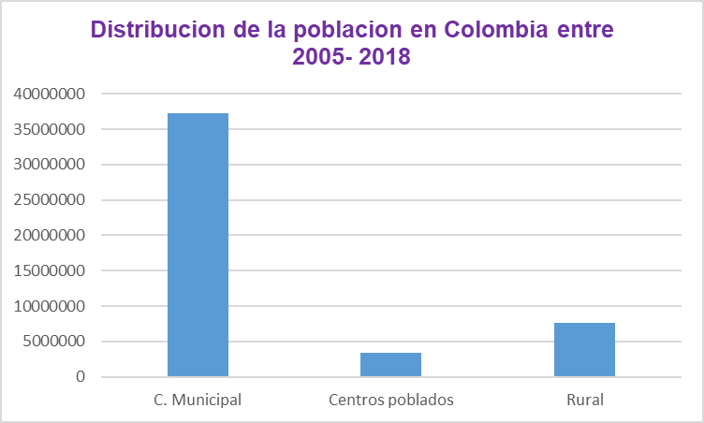

VARIABLES

 | 1). Genero
 | 2). Edades
 | 3). Lugar de nacimiento
 | 4). Distribución de población
 | 5). Número de personas en el hogar

 |  | Diagrama circular
No Personas en el hogar
1 Persona | 8927821
2 Personas | 10472093
3 Personas | 11195971
4 personas | 9410406
5 Personas y mas | 8107427

